상품제안서
PP주차증(주차알림판) | 상품코드: S15308

 |  |  |  |  |  |  | 02-713-8555 | www.synergygift.co.kr
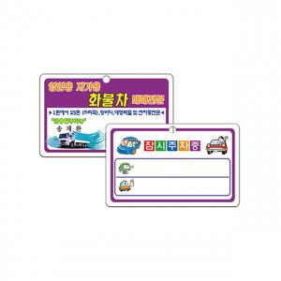

【상세/제작정보】 | <p><span style="font-size: 18pt;">* 타공+큐방 1개 포함&nbsp;</span></p><p><span style="font-size: 18pt;"></span><span style="font-size: 24px;">※ 최소수량 1,000장이며 기본 1,000단위로 주문 가능합니다.</span></p>

【인쇄/포장옵션】 | 풀칼라 / 포장불가능

【공급단가】 | 수량 | 1,000~ | 2,000~ | 3,000~ | 5,000~ | 10,000~
*VAT별도 | 단가 | 160원 | 150원 | 140원 | 130원 | 120원

【상품 URL】 | https://www.synergygift.co.kr:443/src/goods_detail.php?gdno=18250

